2023_data
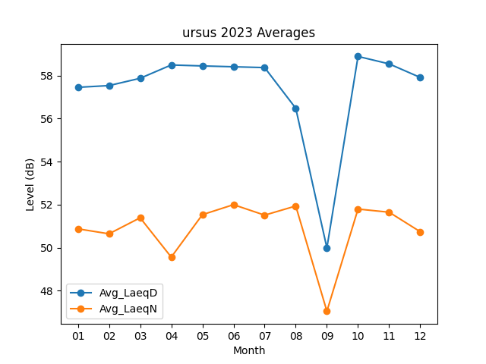
Month | Avg_LaeqD | Avg_LaeqN
01 | 57.451612903 | 50.877419355
02 | 57.532142857 | 50.646428571
03 | 57.870967742 | 51.390322581
04 | 58.49 | 49.563333333
05 | 58.44516129 | 51.535483871
06 | 58.406666667 | 52
07 | 58.367741935 | 51.512903226
08 | 56.477419355 | 51.938709677
09 | 49.99 | 47.05
10 | 58.887096774 | 51.796774194
11 | 58.54 | 51.65
12 | 57.909677419 | 50.741935484

